상품제안서
비닐인쇄 생분해 플레인 물티슈 10/20매 | 상품코드: S37964

 |  |  |  |  |  |  | 02-713-8555 | www.synergygift.co.kr
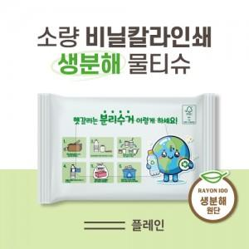

【상세/제작정보】 | <span style="font-size: 14pt;">※ 기본수량 2,000개입니다.</span>

【인쇄/포장옵션】 | 풀칼라 / 포장불가능

【공급단가】 | 수량 | 2,000~ | 3,000~ | 5,000~ | 10,000~ | 30,000~
*VAT별도 | 10매 | 580원 | 550원 | 520원 | 510원 | 500원
 | 15매 | 700원 | 660원 | 630원 | 610원 | 600원
 | 20매 | 820원 | 780원 | 740원 | 720원 | 710원

【상품 URL】 | https://www.synergygift.co.kr:443/src/goods_detail.php?gdno=37964

